工作表1
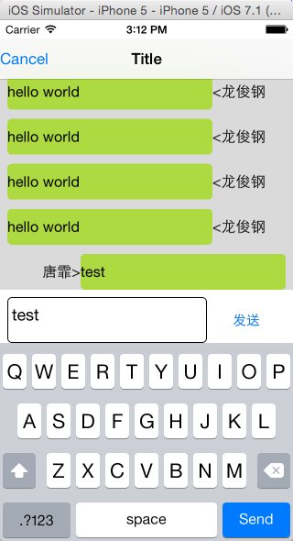
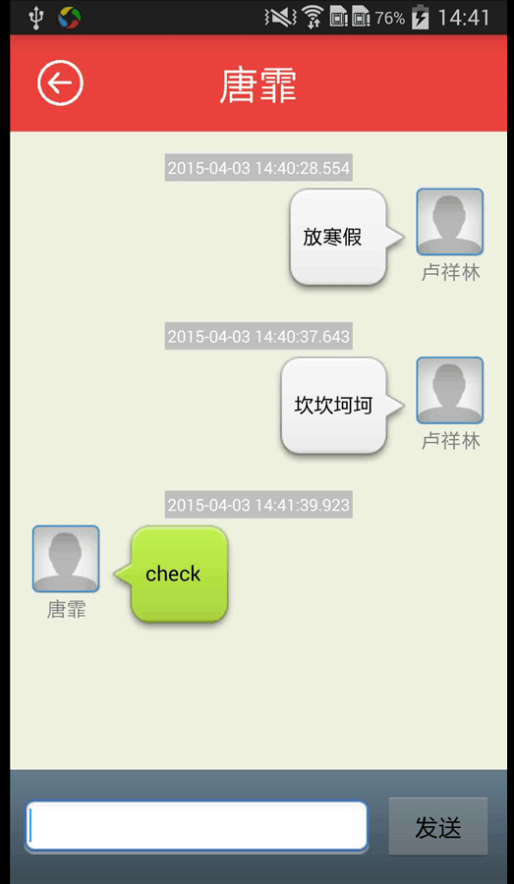
3.30~4.3即时通讯工作目标
 | 模块 | 功能 | 负责人
安卓 | 用户注册 | 即时消息服务器用户注册，用户上线后在即时消息服务器进行注册 | 卢祥林
 | 在线消息处理 | 在线消息接收处理 | 卢祥林
 |  | 在线消息发送处理 | 卢祥林

及时消息服务器 | 与安卓进行对接 | 完成安卓用户注册，接收安卓发送的注册请求 | 唐霏
 |  | 在线消息转发处理，处理安卓发送的消息 | 唐霏
 |  | iOS端界面优化，解决键盘兼容性问题，界面美化等 | 唐霏

数据库 | 接口 | 完成消息状态设置接口 | 龙俊钢
 |  | 完成后台数据库接口梳理，产出接口文档 | 龙俊钢

